kod znak
Kod i znak

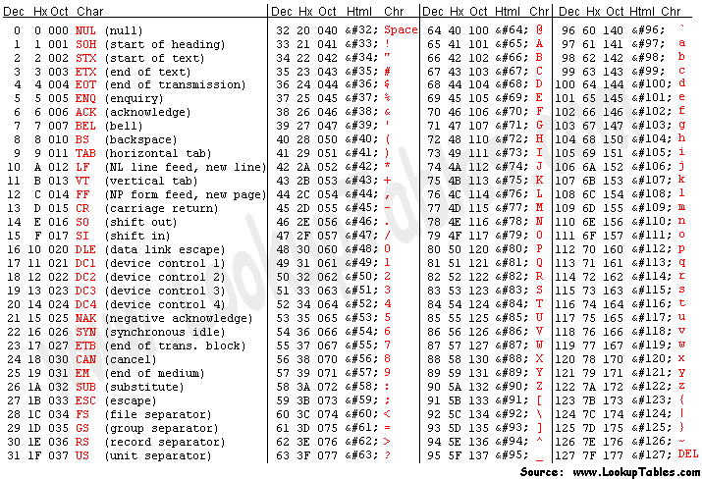
znak | Kod | Kod | Znak | Kody ASCII
a |  | 51
ą |  | 52
c |  | 53
ć |  | 54
e |  | 55
ę |  | 56
l |  | 57
ł |  | 58
o |  | 59
ó |  | 60
n |  | 61
ń |  | 62
s |  | 63
ś |  | 64
z |  | 65
ż |  | 66
ź |  | 67

